イベント仕様
イベント仕様

初期表示
処理概要
 | メニューのEXCEL出力からExcel/Viewを受け付け、ログイン職員の業務セッションを確認して空の出力画面を作る。以前のExcel用入力は読み戻さず、共用セッション属性ViewBeanを新しいExcelViewBeanへ置き換える。
処理手順
 | 1. 共通入口で要求を振り分ける。
 | 1.1. | ControlServletはPOST要求の文字コードをWindows-31Jに設定する。通常経路ではFUNCTION_IDを小文字化してパッケージ名とし、VIEW_IDとCOMMAND_IDからAction名を組み立てる。
 | 1.2. | ログイン情報が存在しログイン可否が真であることを確認する。成立しなければActionを呼ばず、共通エラーの「ログイン時間切れです。再度ログインしてください。」へ進む。
 | 1.3. | 運用可否を判定する。nenkinは運用状態表を照会する業務分岐に含まれないが、判定処理は先に共通接続を取得する。接続取得失敗等で判定がfalseになれば、メンテナンスの共通エラーへ進む。
 | 1.4. | 判定通過後、反射によってnenkin.ExcelViewActionを生成してperformを実行する。生成・実行中のExceptionは共通のAction用catchへ渡る。
 | 2. 年金職員情報を確認する。
 | 2.1. | requireStaffは、NENKIN_STAFF_CONTEXTがStaffContextなら再利用し、CSRFトークンの存在を確保してtrueを返す。この枝では職員名簿を再照会しない。
 | 2.2. | 職員情報がない場合は、ログイン済みLoginInfoBeanの職員番号をtrimする。半角数字1～8桁に一致するときだけ整数へ変換し、ReferenceDataService.verifyStaffへ渡す。取得できた職員番号、氏名、所属店番、役職コードからStaffContextを作り、セッションへ保存する。
 | 2.3. | 職員を確認できなければ、職員属性とCSRF属性を除去してfalseを返す。ログイン済み情報の職員番号が不正または名簿に存在しない枝ではLoginBeanも除去し、職員不在のメッセージ一覧を設定する。ログイン情報自体が成立しない枝ではログインを求めるメッセージ一覧を設定する。ActionはSTAFF_JSP、すなわち./JSP/MENU/Login.jspを返す。
 | 3. 初期画面を作る。
 | 3.1. | 職員確認がtrueなら新しいExcelViewBeanを作る。branchNo、branchName、messageはすべて空文字である。各setterもNULLを空文字へ置換する。
 | 3.2. | セッションのViewBeanへBeanを設定し、EXCEL_JSPを返す。共通アクセス記録の後にExcel.jspへforwardして空の店番欄を表示する。
処理フロー
 | 共通入口は、出力・戻る・参照のサーバー要求でも使用する。識別値の前処理、ログイン確認、運用判定はAction用tryより前にある。各枝で決定した戻り先を後処理へ引き継ぐ。

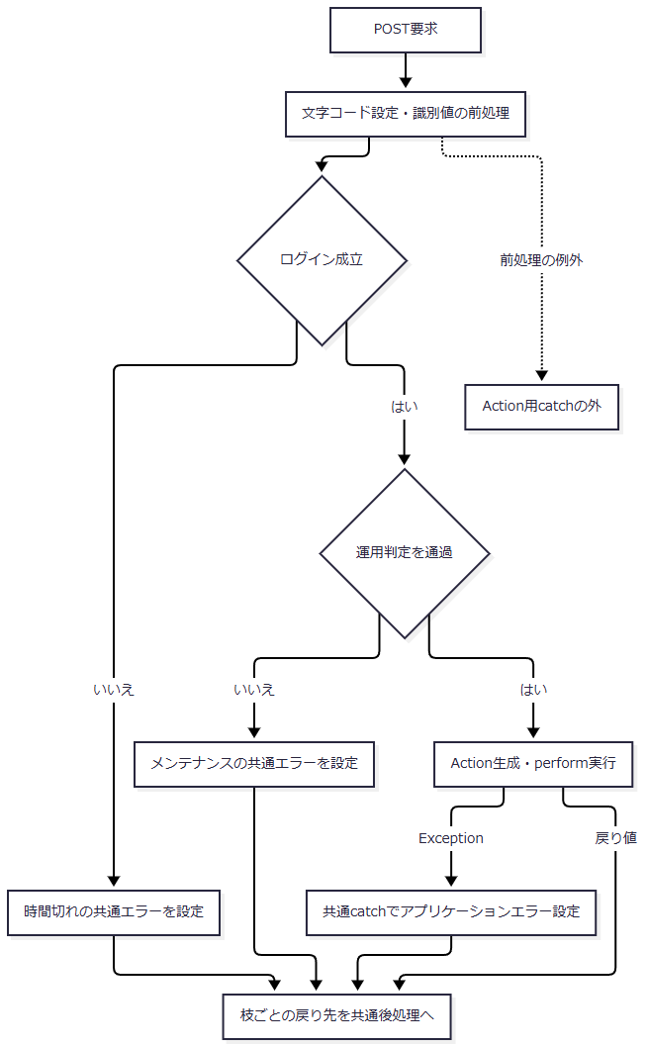

 | 初期表示のAction内では、空のBeanによる初期表示と職員確認拒否を別の結果とする。

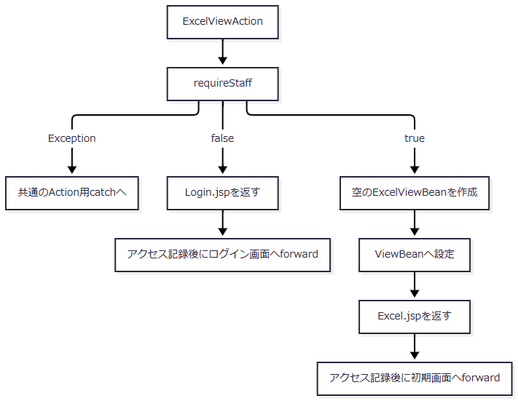

SQL・テーブル関連（ER図）
 | 初期表示は予約表を検索しない。職員セッションを再構成する枝だけが、店舗名一覧の取得後に職員名簿を照会する。二つの取得結果はメモリで対応付けるものであり、両表間のFKを示さない。

DB操作の詳細
 | 職員確認の入口はverifyStaff(int)からgetStaff(int)である。先に業務接続で店舗ｺｰﾄﾞ AS BRANCH_NO, 店名 AS BRANCH_NAMEを店名テーブルから取得し、その後、職員用接続で次の照会を行う。
 | SELECT S.職員番号 AS STAFF_NO, S.漢字氏名 AS STAFF_NAME, S.カナ氏名 AS STAFF_KANA_NAME, S.所属店番 AS BRANCH_NO, S.役職コード AS ROLE_CODE FROM DB2.Ｕ職員名簿表 S WHERE S.職員番号 = ?
 | パラメータ1は職員番号をsetIntで設定する。取得結果と店舗名Mapから職員情報を作り、verifyStaffがStaffContextへ必要な値を移す。既存StaffContextを再利用する場合、この自動生成用照会は行わない。
 | 予約本表・削除明細への登録・更新・削除はなく、画面の保持先はセッションである。職員確認の共通契約はCOM-111、Action後の独立したアクセス記録はCOM-012へ対応する。
結果・例外時の扱い
 | 職員確認成立時は空のExcel画面、不成立時はログイン画面を返す。確認DBの障害は職員不在のfalseへ置き換えず、Actionから共通catchへ伝える。
 | FUNCTION_IDの小文字化とVIEW_IDへのequalsはAction用tryの前にある。その識別値欠落による例外は、同catchの共通エラー化の対象範囲に含まれない。COMMAND_IDを含めて組み立てたクラス名による反射生成失敗はtry内の捕捉対象となる。
 | 共通後処理とforward、JSP描画はAction用catchの外である。Excel.jspはセッションのViewBeanをExcelViewBeanとして使用するため、他画面・並行要求によって異なる型のBeanへ置き換わった場合の描画失敗を、Action用catchが処理するとは扱わない。
店番参照・選択・閉じる
処理概要
 | 参照ボタンは店番参照をモーダル内iframeへ開く。選択した店舗コードと店名をpostMessageで親画面へ返し、親は入力欄と名称表示を変更する。この段階ではExcel用Beanへの保存、予約検索、Excel生成は行わない。
 | 候補画面自体の詳細な入力・ページ操作はDET-SCR-016の責務とし、本節ではExcel画面との値の受渡しと店舗候補の取得契約を定義する。
処理手順
 | 1. 参照要求を作る。
 | 1.1. | openLookupは一時formをDOMへ追加する。送信先はコンテキストパス配下の/Action.do、methodはPOST、文字コードはWindows-31J、targetはlookupFrameとする。
 | 1.2. | FUNCTION_ID=nenkin、VIEW_ID=Lookup、COMMAND_ID=View、TARGET=branch、POPUP=1をhiddenへ設定する。現在のexcelBranchは送信しない。
 | 1.3. | lookupModal.hidden=falseとしてからformを送信し、一時formを削除する。
 | 2. 店舗候補を表示する。
 | 2.1. | 共通入口とrequireStaffを通過後、LookupViewActionは要求値から新しいLookupViewBeanを作る。初回の検索語は空文字、ページは1であり、Excel用ViewBeanとは別のセッション属性SubWindowBeanへ保持する。
 | 2.2. | 店舗候補を店舗コード順で全件取得し、メモリで20件ずつ切り出す。検索語が空なら全店舗が対象となる。検索・ページ移動も同じ取得処理に接続し、LookupSearchActionはLookupViewActionを継承する。検索・ページ移動・クリアは、それぞれCOMMAND_ID=Searchの新しいフォームPOSTとなる。各要求は共通入口のログイン・運用判定、requireStaff、要求値からの新規Bean生成を再度通過してから、検索・切出しへ進む。
 | 2.3. | ページ上限の補正は切出し後に行う。範囲外ページでは、明細が空のままページ番号だけ最終ページへ補正される経路がある。0件時の総ページ数は1である。
 | 3. 選択値を親へ移す。
 | 3.1. | 子画面の選択ボタンはdata-branch-noとdata-branch-nameを持つ。子画面はtarget=branch、branchNo、branchName、source=nenkin.lookupを親へ送る。送信先originにはlocation.originを指定する。
 | 3.2. | 親は受信originが自身のlocation.originと一致し、dataが存在し、sourceがnenkin.lookupと一致する場合に処理する。条件不成立なら無視する。e.sourceとlookupFrame.contentWindowの一致確認は行わない。
 | 3.3. | target=branchならbranchNoをexcelBranch.value、branchNameをexcelBranchName.textContentへ設定する。各値がJavaScriptの偽値なら空文字を設定する。この移送でinputイベントを発火させたり、3桁へ切り詰めたりはしない。参照から得た値にも、出力時にはActionの検査を適用する。
 | 3.4. | 受理したメッセージでは、店舗選択による設定後、またはtarget=close等の店舗選択以外の場合にモーダルを閉じる。店舗選択以外では親の店番・店名を変更しない。
 | 4. 選択せずに閉じる。
 | 4.1. | 親の閉じるボタンと背景はcloseLookupを呼ぶ。子画面の閉じるも、手順3の受信条件を通過して同じ処理へ接続する。
 | 4.2. | lookupModal.hidden=true、lookupFrame.src=about:blankを設定する。親の入力値は消去せず、SubWindowBeanをセッションから除去する処理もない。
 | 4.3. | 子画面のクリアは検索入力を空にしてPAGE=1で再検索する操作であり、親の選択済み店番をクリアする操作ではない。
処理フロー
 | 起動要求に渡すのは固定の参照識別値であり、親の現在店番ではない。初回起動と検索・ページ移動・クリアの再要求は、いずれも共通入口を通る。共通入口の拒否結果は初期表示の共通フローで決定したものを引き継ぐ。

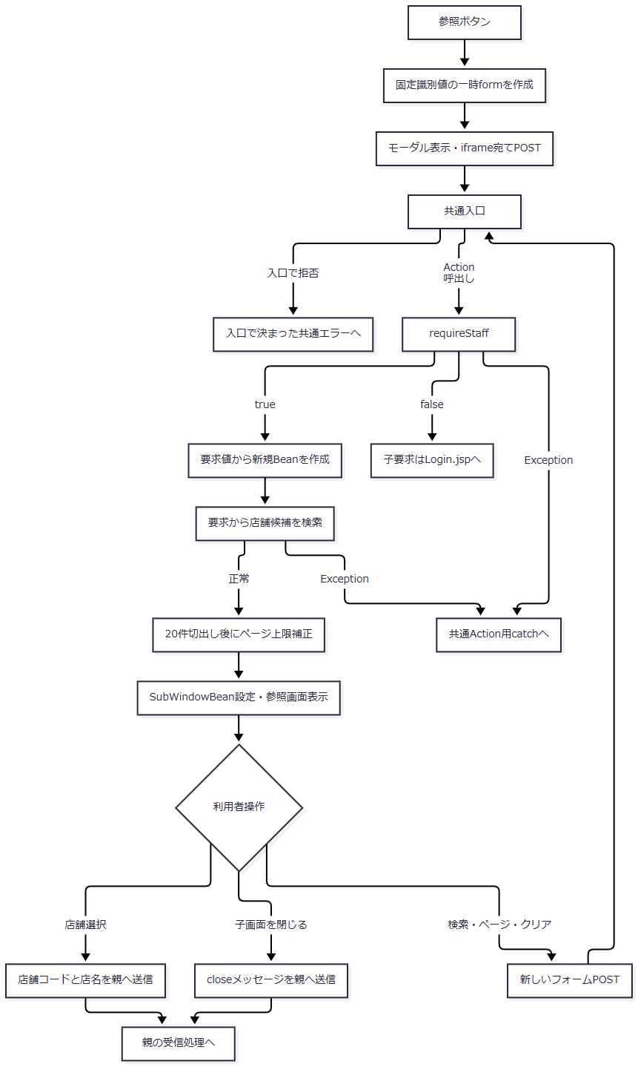

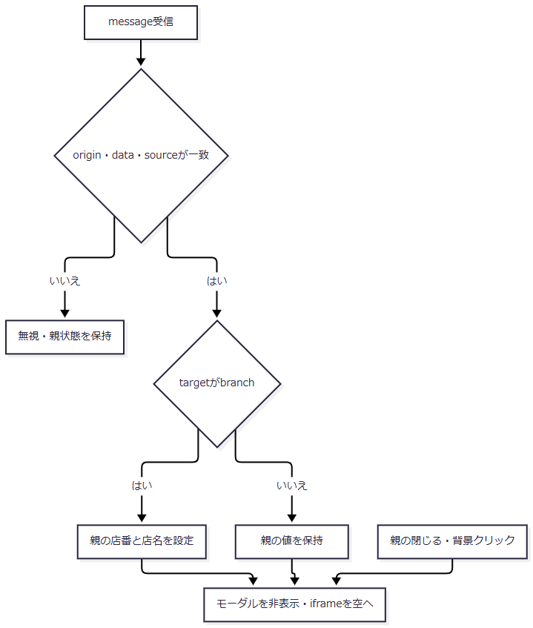

SQL・テーブル関連（ER図）
 | 店舗候補は店名テーブル単独の参照であり、予約表とのJOINは行わない。この操作固有の複数表ER図は不要である。値の移送は次の関係となる。

DB操作の詳細
 | 検索語はNFKC、trim、全角空白の半角化、連続半角空白の集約、大文字化の順に処理する。正規化後に空ならWHEREを省き、全店舗を取得する。非空なら次の検索を行う。
 | SELECT 店舗ｺｰﾄﾞ AS BRANCH_NO, 店名 AS BRANCH_NAME FROM 店名テーブル WHERE CAST(店舗ｺｰﾄﾞ AS VARCHAR(20)) LIKE ? ESCAPE '\' OR UPPER(店名) LIKE UPPER(?) ESCAPE '\' ORDER BY 店舗ｺｰﾄﾞ
 | バックスラッシュ、%、_、角括弧をエスケープして前後へ%を付けた同じ部分一致値を、パラメータ1・2へsetStringで設定する。明示的なバインドサイズは設定しない。店舗の停止状態を判定する述語はない。
 | 各行はbranchNo: int、branchName: StringのBranchLookupItemへ移し、名称NULLは空文字にする。SQL側のページングと取得件数上限はなく、全件取得後に20件ずつ切り出す。
 | SQLExceptionは「店舗の検索に失敗しました。」のNenkinDataAccessExceptionへ変換する。ResultSet、PreparedStatement、Connectionの順に閉じ、closeの例外は再送出しない。
結果・例外時の扱い
 | 参照選択が変更するのは親DOMである。Excel出力時は表示済み店名を要求として送らず、受信店番で店名を再照会する。出力条件の決定に、子画面から返った名称は使用しない。
 | 親で店番を手入力変更しても、選択済み店名の消去・再照会は行わない。そのため、送信前の店名表示が現在の店番に対応していることは保証しない。
 | モーダルはJSP固有のopenLookup・closeLookupで制御する。共有JavaScriptのモーダル処理が対象とするdata-modal等の接続属性は本画面にない。共有処理のEscape終了、初期フォーカス設定、呼出元へのフォーカス復帰を本画面の動作へ追加しない。
 | 検索・ページ移動・クリアの再要求でも、共通ログイン・運用判定で拒否されれば候補検索へ進まない。requireStaffがfalseなら、その子要求はログイン画面へ進む。確認・検索が正常に完了した場合に、新しいSubWindowBeanを設定して候補を再表示する。
 | 参照要求のDB・Action例外は共通catchへ伝わる。子画面のforward・描画はそのcatchの外であり、失敗時に親の値を初期化する処理はない。
EXCEL出力
処理概要
 | 受信店番を検査し、表示用店名を単件照会した後、店舗別予約を取得する。0件なら入力を保持してExcel画面を再表示する。1件以上なら取得順を保って18列へ移し、.xlsxの全内容をメモリで生成して直接応答する。
 | 店番は検索制御値である。本イベントは年金業務データを更新せず、出力前整理や出力済みフラグ設定も行わない。
処理手順
 | 1. 共通入口と職員確認を通過する。
 | 1.1. | Excel/ExportをPOSTし、初期表示の手順1に示した共通ログイン・運用判定・Action生成を通過する。
 | 1.2. | ExcelExportActionは最初にrequireStaffを呼ぶ。falseなら店番を読む前にSTAFF_JSPを返す。確認中のDB例外は共通Action用catchへ伝える。
 | 2. 店番の保持値と検索値を作る。
 | 2.1. | 新しいExcelViewBeanを作り、request.getParameter("BRANCH_NO")をStringとして取得する。共通のtrimはNULLを空文字に置換し、それ以外にString.trim()を適用する。その結果をtextとし、BeanのbranchNoへ保持する。
 | 2.2. | integerOrNull(text)で検索用Integer branchを作る。空文字、変換失敗、int範囲外、0以下はNULLとし、Integer.parseIntに成功して0より大きい場合だけ値を返す。
 | 2.3. | textが空、またはbranchがNULLなら「店番を入力してください。」をBeanへ設定する。BeanをセッションのViewBeanへ保存してEXCEL_JSPを返す。店名照会前なので店名は空文字である。
 | 2.4. | 手順2.3を通過した後、text.length()>3またはtextが[0-9]+に不一致なら「店番は3桁以内の数字で入力してください。」を設定し、同じ保持・戻りを行う。長さはtrim後のJava StringのUTF-16コード単位数であり、受信raw長ではない。
 | 2.5. | 受理する文字列はtrim後1～3桁の半角数字、整数値は1～999となる。例えば001はBeanに001を残し、検索に1を渡す。0001は数値化後の桁検査で拒否し、0・000はそれより前の正数変換判定で拒否する。
 | 3. 再表示用店名を照会する。
 | 3.1. | ReferenceDataService.getBranch(branch.intValue())へ整数店番を渡す。行が得られた場合だけBeanのbranchNameへ名称を設定する。
 | 3.2. | 行がなければ店名を空文字のまま予約検索へ進める。照会で例外になれば後続処理へ進まず、共通catchへ伝える。
 | 4. 予約検索結果から出力結果を作る。
 | 4.1. | PensionExcelExportService.buildByBranch(int)はPensionRepository.listByBranch(int)を呼ぶ。対象店番の全結果を、請求予定日降順、担当者コード昇順、顧客番号昇順で取得する。サービスによる追加ソートは行わない。
 | 4.2. | 取得リストが空なら、ファイル名空文字、長さ0のbyte配列、rowCount=0の結果を返す。Workbookは生成しない。Actionは「入力された店番には対象データがありません。」を設定し、trim後店番と手順3で取得できた場合の店名をBeanへ保持してEXCEL_JSPを返す。
 | 4.3. | 明細があれば、補足説明の18列移送表に従って各予約をObject[18]へ移す。日付は取得文字列、電話番号は表示用変換後の文字列、６ヶ月先確認は「確」または空文字とする。
 | 4.4. | 整数店番を最低3桁へゼロ埋めし、処理日のyyyyMMddと組み合わせてファイル名を作る。OpenXmlWorkbookWriter.buildWorkbook("年金ﾃﾞｰﾀ", headers, rows)を呼び、Workbook全体をbyte配列として生成する。
 | 4.5. | ファイル名、生成内容、明細件数をPensionExcelExportResultへ格納する。件数にヘッダーは含めない。内容は結果生成時とgetContent時にcloneされる。
 | 5. ダウンロード応答を送る。
 | 5.1. | Actionの分岐はrowCount==0であり、hasContent()の判定ではない。0件でない結果のファイル名・Content-Type・内容をwriteDownloadへ渡す。
 | 5.2. | writeDownloadはファイル名をUTF-8でURLエンコードし、+を%20へ置換する。その後、responseのreset、Content-Type、Content-Disposition、Content-Length、OutputStreamへのwrite、flushの順に処理する。
 | 5.3. | write・flushが戻った場合だけActionはCSVを返す。この枝にsetViewBeanと成功メッセージ設定はない。共通Servletはアクセス記録を行い、CSVではJSPへforwardしない。
処理フロー
 | サブフロー1：要求検査
 | 入口は共通ログイン・運用判定を通過したExcelExportActionである。正常出口ではtext、正数branch、branchNo=textかつ店名空文字の新規Beanをサブフロー2へ渡す。

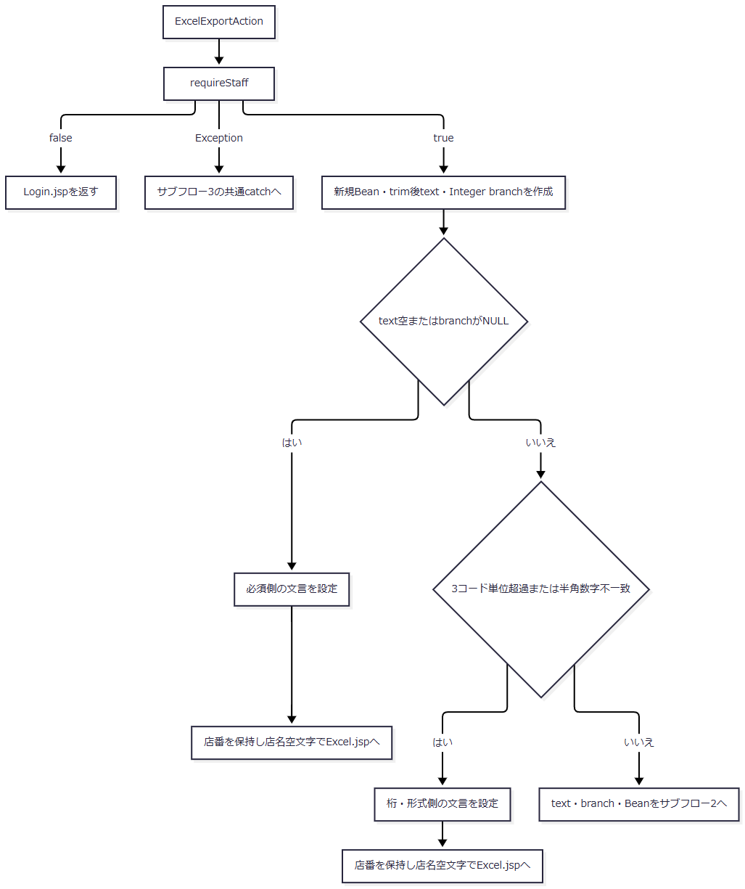

 | サブフロー2：店名照会・予約検索・生成
 | 店名取得に成功した枝だけ名称を代入する。取得なしの枝と合流しても、取得済み名称を空文字で上書きしない。0件時は両枝の名称状態をそのまま再表示へ引き継ぐ。

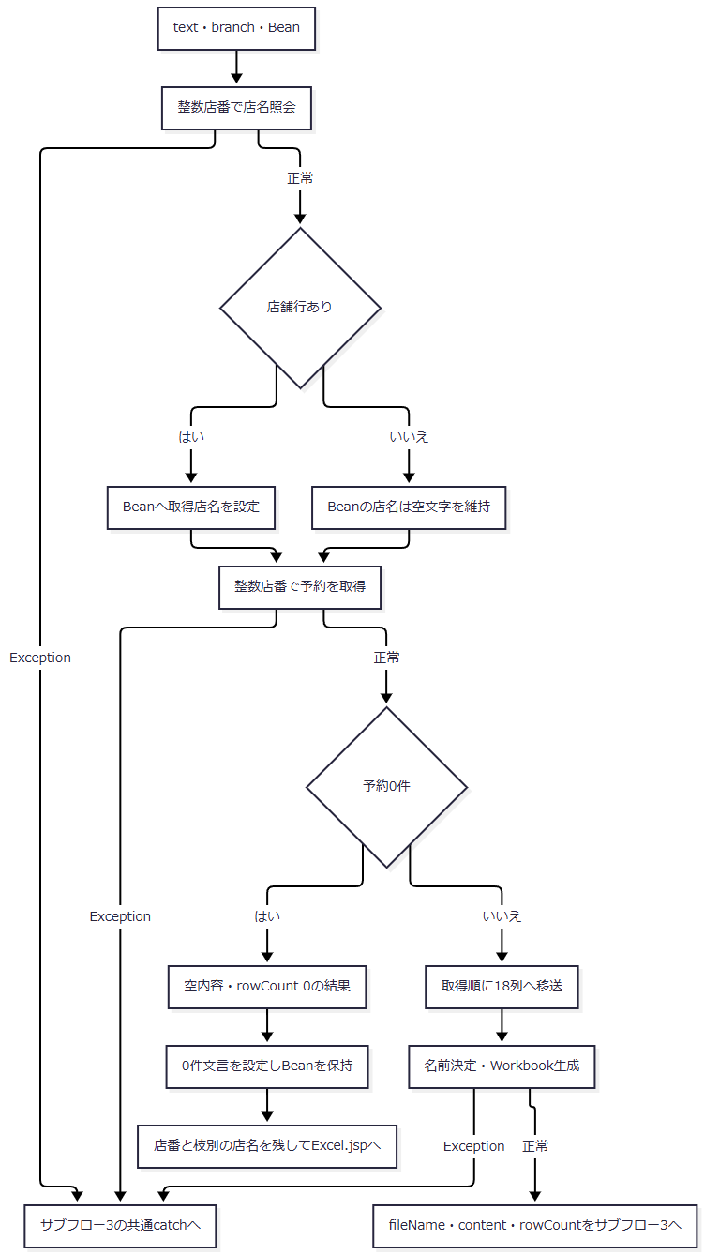

 | サブフロー3：応答送信と例外の後処理
 | 正常結果と、前段または送信中のExceptionを分けて引き継ぐ。共通catch後のエラーforwardは試行であり、送信中例外を確定したエラー画面や固定HTTP状態へまとめない。

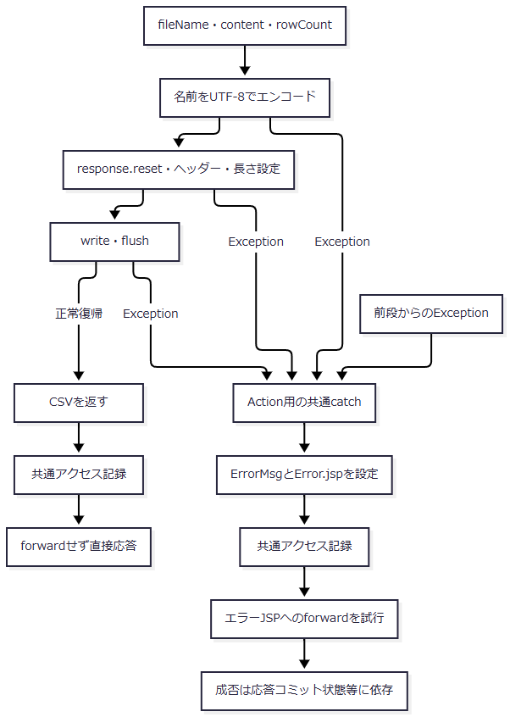

 | 共通後処理自身の例外とforward・JSP描画の例外は、この図のAction用catchの捕捉範囲外である。
SQL・テーブル関連（ER図）
 | 店舗別予約検索は年金1_LKを中心に5マスターをLEFT JOINする。次の図はSQL上の結合関係であり、FKやDDLにない多重度を表さない。マスター名称が得られなくても予約行を検索対象から除外しない。

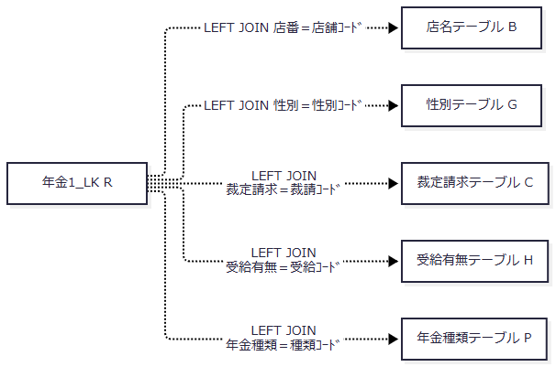

 | 収録SQL Server DDLでは各マスターのコード列はPKである。本表から各マスターへのFKは宣言していない。本表にはPK・一意制約がなく、検索のDISTINCTもないため、重複行を除去する出力ではない。
DB操作の詳細
 | 1. 店名の単件照会
 | SELECT 店舗ｺｰﾄﾞ AS BRANCH_NO, 店名 AS BRANCH_NAME FROM 店名テーブル WHERE 店舗ｺｰﾄﾞ = ?
 | パラメータ1は正数Integerから取り出した店番をsetInt(1, branchNo)で設定する。NULLバインドと文字列サイズ指定は使用しない。最初の1行をBranchLookupItemへ移し、行がなければNULLを返す。SQLにORDER BY・件数制限はなく、収録DDLでは店舗ｺｰﾄﾞ INT NOT NULLがPKである。
 | SQLExceptionは「店舗の取得に失敗しました。」のNenkinDataAccessExceptionへ変換する。finallyでResultSet、PreparedStatement、Connectionの順に閉じ、closeで発生した例外は再送出しない。
 | 2. 店舗別予約の取得
 | SELECT R.店番 AS BRANCH_NO, B.店名 AS BRANCH_NAME, R.顧客番号 AS CUSTOMER_NO, R.担当者コード AS STAFF_CODE, R.顧客氏名 AS CUSTOMER_NAME, R.ふりがな AS KANA_NAME, G.性別 AS GENDER, R.住所 AS ADDRESS, R.電話番号 AS PHONE_NUMBER, R.生年月日 AS BIRTH_DATE, C.裁定請求 AS CLAIM_STATUS, R.請求予定日 AS CLAIM_SCHEDULED_DATE, R.予定年齢 AS PLANNED_AGE, R.予約徴求日 AS RESERVATION_REQUEST_DATE, R.データ更新日 AS DATA_UPDATE_DATE, R.備考 AS NOTES, R.配偶者名 AS SPOUSE_NAME, H.受給有無 AS HAS_BENEFIT, R.配偶者生年月日 AS SPOUSE_BIRTH_DATE, P.年金種類 AS PENSION_TYPE, R."種類：国民年金" AS NATIONAL_PENSION, R."種類：厚生年金" AS EMPLOYEE_PENSION, R."種類：共済年金" AS MUTUAL_AID_PENSION, R."種類：厚生年金基金" AS EMPLOYEE_PENSION_FUND,
 | R."種類：国民年金基金" AS NATIONAL_PENSION_FUND, R."６ヶ月先確認" AS SIX_MONTH_CHECK FROM 年金1_LK R LEFT JOIN 店名テーブル B ON R.店番 = B.店舗ｺｰﾄﾞ
 | LEFT JOIN 性別テーブル G ON R.性別 = G.性別ｺｰﾄﾞ LEFT JOIN 裁定請求テーブル C ON R.裁定請求 = C.裁請ｺｰﾄﾞ LEFT JOIN 受給有無テーブル H ON R.受給有無 = H.受給ｺｰﾄﾞ LEFT JOIN 年金種類テーブル P ON R.年金種類 = P.種類ｺｰﾄﾞ WHERE R.店番 = ? ORDER BY R.請求予定日 DESC, R.担当者コード, R.顧客番号
 | WHEREは店番の等価条件だけで、パラメータ1をsetInt(1, branchNo)で設定する。年金1_LK.店番は収録DDLでINT NULLだが、通常の出力要求から渡す値は検査済みの非NULL整数であり、NULL店番を対象にする条件はない。
 | 取得順は請求予定日降順、担当者コード昇順、顧客番号昇順である。同じ3項目を持つ行の追加順序とNULLの配置はSQLで指定していない。期間、変更FLG、６ヶ月先確認、担当者、ログイン職員の所属店による条件は付加しない。
 | 全結果をArrayList<PensionReservation>へ読み込む。SQLページング、最大取得件数、queryTimeout、明示的な取消機構は設定しない。取得する26項目と、Excelに直接移す18列の対応は補足説明に示す。
 | 接続取得、PreparedStatement生成、パラメータ設定、実行、結果読取りのSQLExceptionは「店舗別年金予約の検索に失敗しました。」のNenkinDataAccessExceptionへ変換する。finallyでResultSet、PreparedStatement、Connectionを閉じる。
 | 3. 接続と確定範囲
 | 店名照会、候補検索、予約検索はNenkinDataSource.openConnectionから業務接続を取得する。DataSourceはjdbc/RAROA_DB、java:comp/env/jdbc/RAROA_DBの順に探索してキャッシュする。各照会は個別のConnectionを取得・解放する。
 | これらの参照処理はautoCommitや分離レベルを設定せず、明示的なcommit・rollbackも行わない。先行する単件店名照会と後続する予約・名称JOINを同一スナップショットにする処理はない。検索後の比較版確認、予約のロック、出力時点での再検証も行わない。
 | 本イベントから予約本表、削除明細、マスターへのINSERT・UPDATE・DELETEは実行しない。共通アクセス記録は別接続・別トランザクションの処理であり、Excel内容の読取りや応答送信と一体のcommit・rollbackではない。
結果・例外時の扱い
発生段階・条件 |  |  | 保持値・戻り値 | 画面・応答の扱い
requireStaffがfalse |  |  | Excel用Beanを作る前にSTAFF_JSPを返す | ログイン画面への共通後処理へ進む
trim後空文字、正数変換不成立 |  |  | trim後店番、店名空文字、必須側文言をViewBeanへ保存 | 「店番を入力してください。」でExcel画面へ戻る
正数変換後の桁・形式不正 |  |  | trim後店番、店名空文字、形式側文言をViewBeanへ保存 | 「店番は3桁以内の数字で入力してください。」でExcel画面へ戻る
店名照会に行なし |  |  | 店名空文字のまま | 拒否せず予約検索へ進む
予約0件 |  |  | trim後店番と枝別の店名、0件文言をViewBeanへ保存 | 「入力された店番には対象データがありません。」でExcel画面へ戻る。ファイル生成・送信なし
予約あり、生成・送信正常復帰 |  |  | ファイル送信後にCSVを返す。今回のBeanは保存しない | 共通アクセス記録後、forwardを抑止する
職員確認・店名照会・予約検索のDB例外 |  |  | Action内の個別catchなし。今回Beanを保存する経路へ進まない | 共通Action用catchで一般エラーを設定する。入力拒否・0件へ置き換えない
Workbook生成のException |  |  | 正常結果とCSVを返さない | 共通Action用catchへ伝わる
responseのreset・設定・write・flush中のException |  |  | 正常なCSV返却に到達しない | 共通catch後にエラーforwardを試みる。送信済み状態によって成否が異なる
共通後処理・forward・JSP描画の例外 |  |  | Action用catchの外 | 同catchによるエラー画面化は保証されない

 | 先行する正数変換判定を通過できない文字列は、桁・形式側ではなく必須側文言となる。英字、負数、0、int範囲外の数値文字列は必須側で拒否する。正数として変換できても、+1や全角数字のように半角数字の正規表現へ一致しない文字列は後段で拒否する。
 | 再表示では店番、店名、メッセージをHtmlUtil.escapeでHTMLエスケープする。JSPは店番を数値へ再変換したり算術に使用したりせず、文字列として表示する。一方、共有JavaScriptの初期数字補助により、再表示後のDOM値から非数字が除去される場合がある。これはサーバー側Beanの書換えではなく、返却されたエラーメッセージも再計算しない。
 | WriterはZIP書込みのIOExceptionを「Excelファイルの生成に失敗しました。」のIllegalStateExceptionへ変換する。ヘッダーNULL・空、明細リストNULLはIllegalArgumentExceptionであるが、通常の店舗別サービスは固定ヘッダーと生成済み明細リストを渡す。サービスとActionに生成例外の個別catchはない。
 | 共通のcatch(Exception)はログ出力後、ErrorMsgへ一般的なアプリケーションエラーを設定し、戻り先を./JSP/COMMON/Error.jspへ変更する。応答のコミット状態を調べたり、送信済みダウンロードを破棄して再構成したりする処理はない。送信途中の失敗では、完全なファイル受領とエラー画面への正常遷移のどちらも確定しない。この経路は例外分類ごとのHTTP状態コードを設定しない。
戻る
処理概要
 | 見出し横と画面下部の戻るボタンは、同じbackMenuを呼んでメニューへ戻る。店番の出力用必須・桁検査は実行しない。
処理手順
 | 1. メニュー要求へ切り替える。
 | 1.1. | excelView.valueをMenu、excelCommand.valueをViewへ変更する。
 | 1.2. | excelForm.submit()を実行する。FUNCTION_ID=nenkinと入力中のBRANCH_NOも同じフォームに残る。
 | 2. メニュー状態を作る。
 | 2.1. | 共通入口の確認後、MenuViewActionがrequireStaffを呼ぶ。falseならSTAFF_JSPを返す。
 | 2.2. | trueなら新しいMenuViewBeanを作り、現在の職員情報から8桁ゼロ埋め職員番号と氏名を設定する。受信したBRANCH_NOは使用しない。
 | 2.3. | セッションのViewBeanをメニュー用Beanへ置き換えてMENU_JSPを返す。共通アクセス記録後にMenu.jspへforwardする。
処理フロー

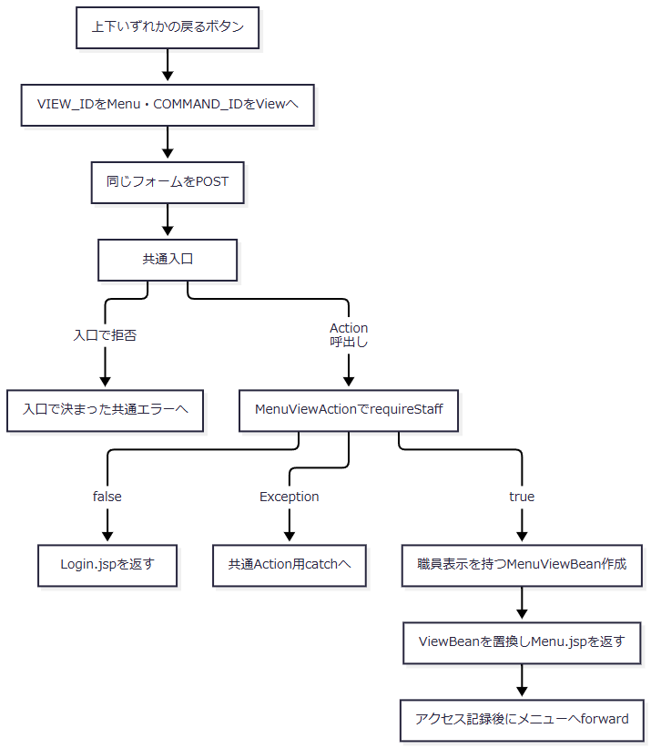

SQL・テーブル関連（ER図）
 | 戻る操作は受信店番による店舗・予約検索を行わないため、この操作固有のER図はない。職員セッションが存在しない場合の店舗名一覧・職員名簿照会は、初期表示に示した共通職員確認と同じ条件で発生する。
DB操作の詳細
 | メニュー用表示値はStaffContextから作り、保持先はセッションのViewBeanである。予約本表・削除明細・各マスターへの更新はない。職員確認の条件付きDB参照と、Action後の共通アクセス記録を分けて扱う。
結果・例外時の扱い
 | 店番が空欄・不正でも、戻る操作ではExcel出力の検査メッセージを出さない。職員確認成立時はメニューへ、不成立時はログイン画面へ進む。
 | メニュー用Beanの設定によってExcel用Beanは共用属性から置き換わる。再びメニューのEXCEL出力を選択すると、新しい空のExcelViewBeanを作る。Action内例外と共通後処理・forward・JSP描画例外の境界は初期表示と同じである。

